LAYOUT
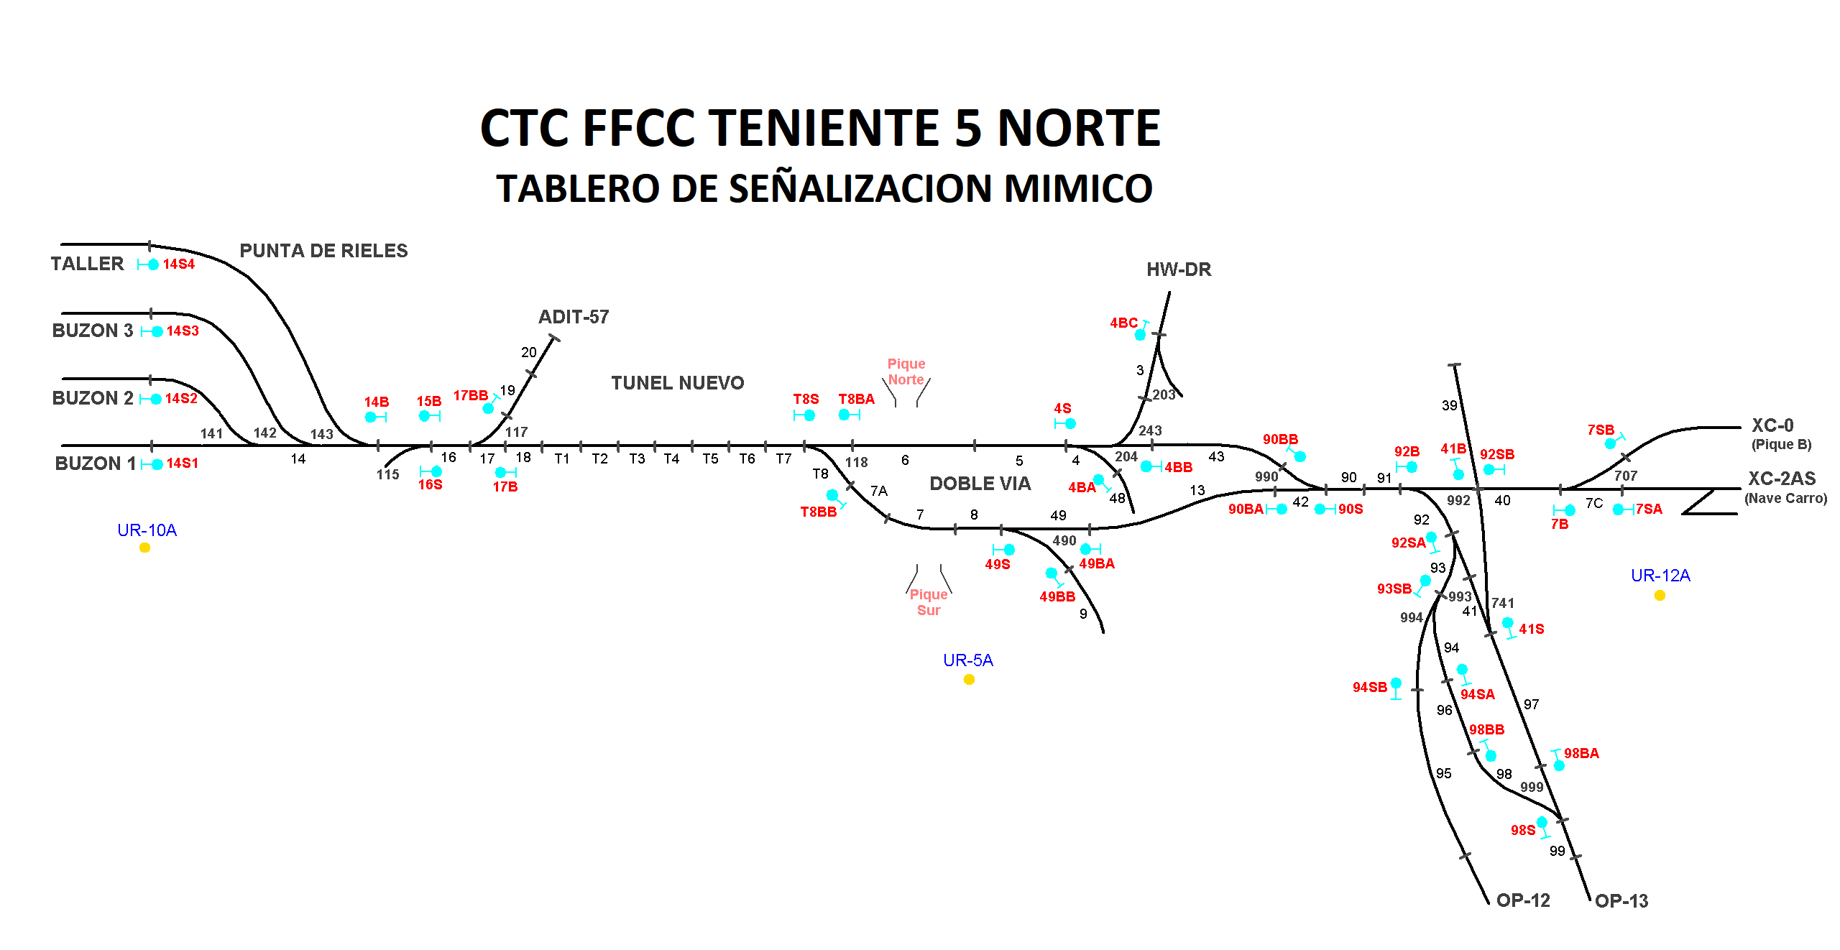

Juan Pablo Fernandez (A1); Rodrigo Lizama (B); Gonzalo Galvez (B1)

